エビデンス
JCMG事案登録
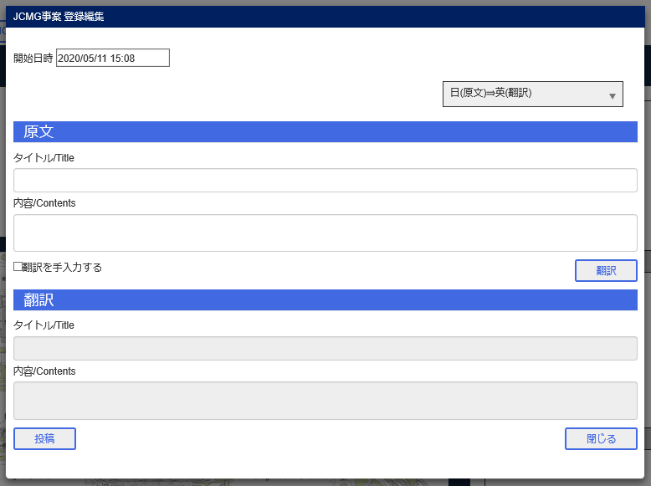

投稿ボタン
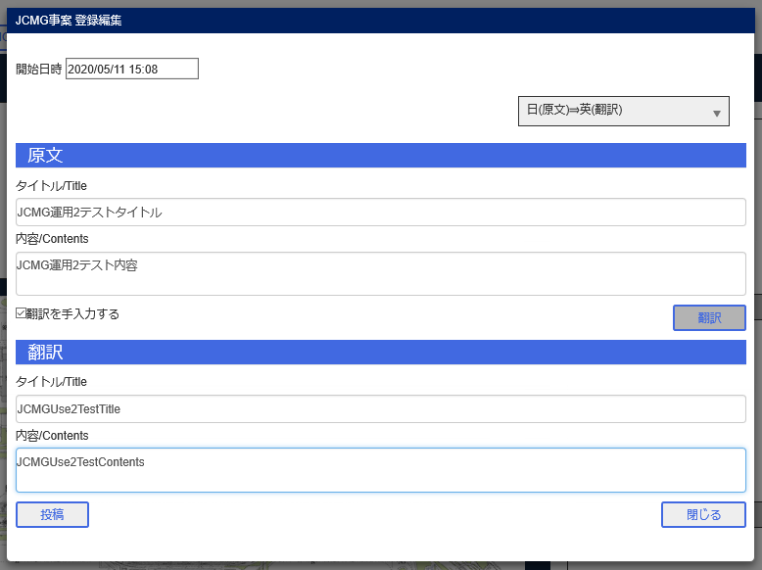

JCMGグリッド

BユーザJCMGグリッド

CユーザJCMGグリッド

ZユーザJCMGタブ

エビデンス (2)
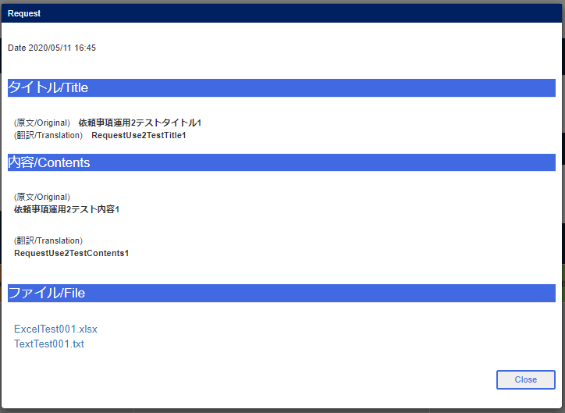
依頼事項登録
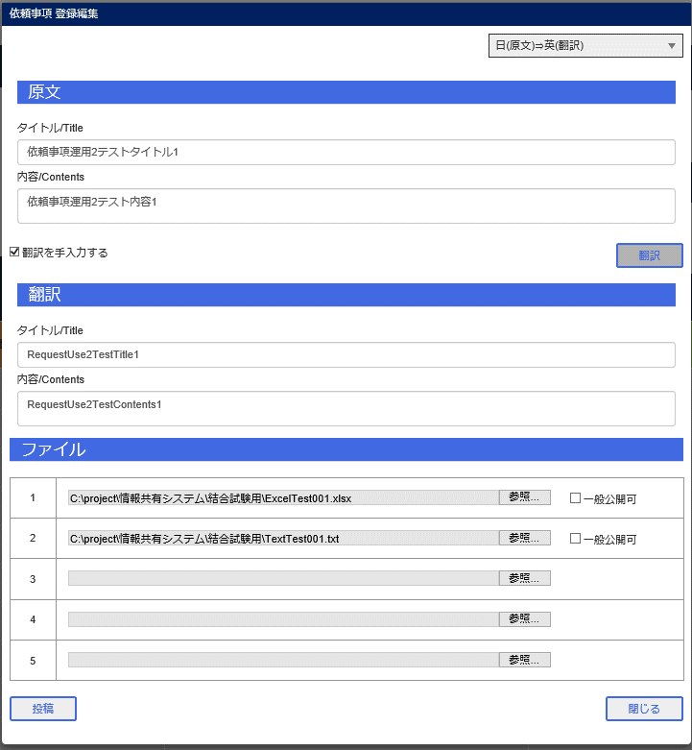

依頼事項グリッド
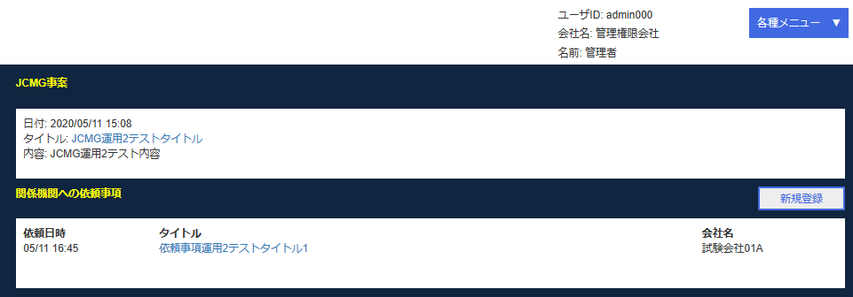

依頼事項表示画面
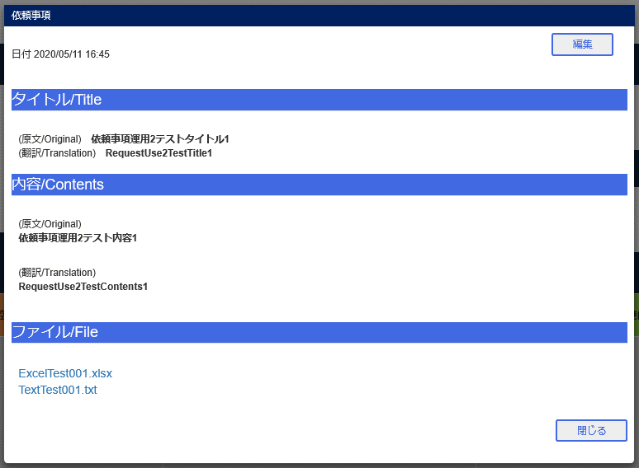

Bユーザ依頼事項グリッド
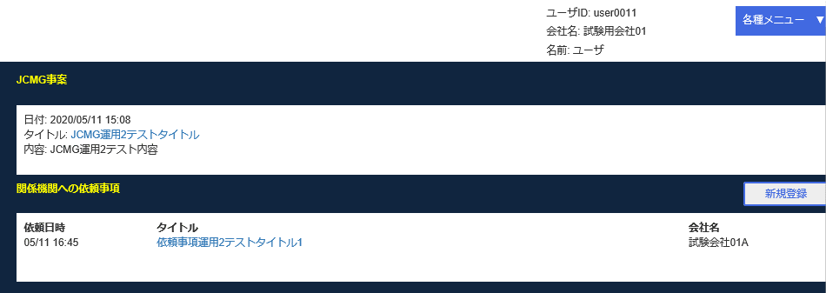

Bユーザ表示画面


Cユーザ依頼事項グリッド


Cユーザ表示画面

エビデンス (3)
Bユーザ情報登録
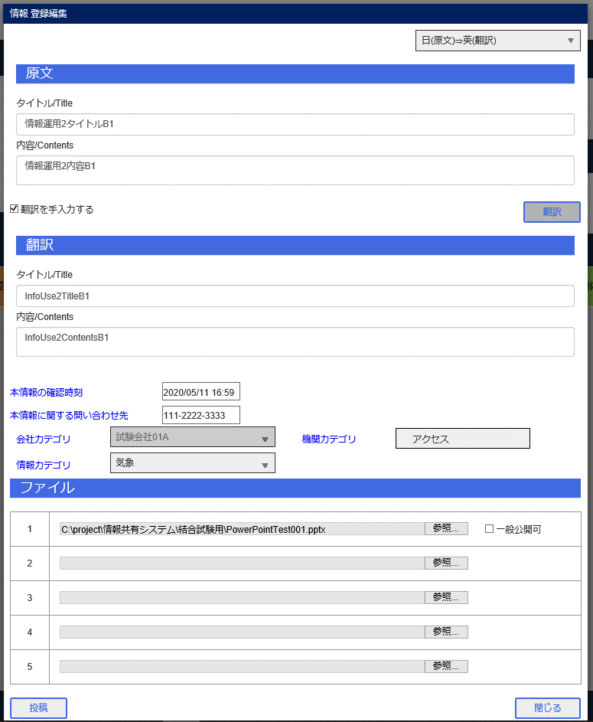

Cユーザ情報登録
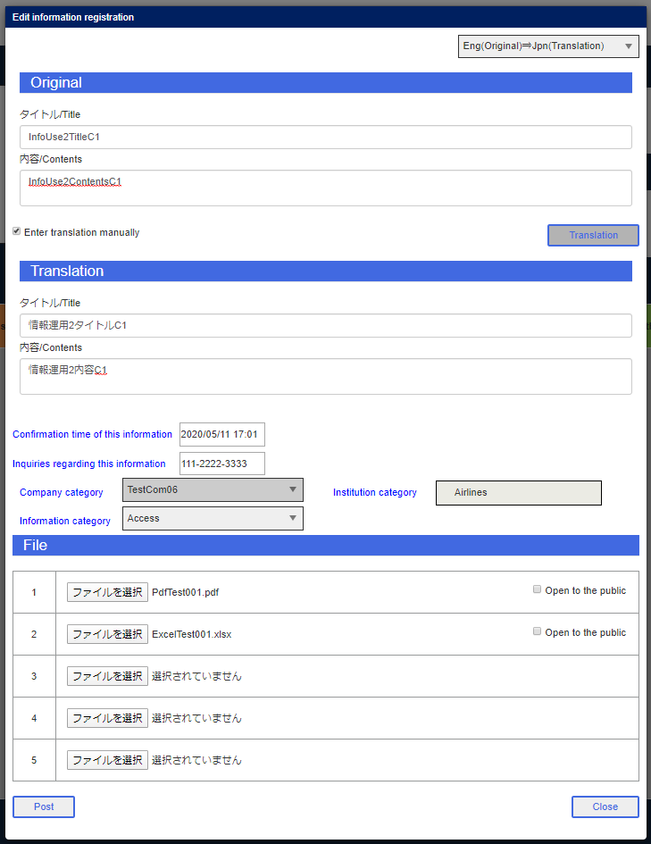

Fユーザ情報登録
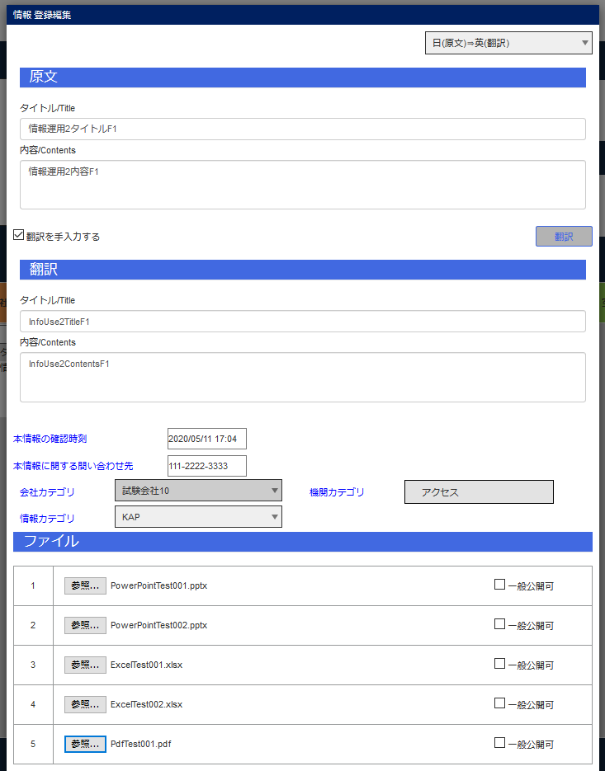

Gユーザ情報登録
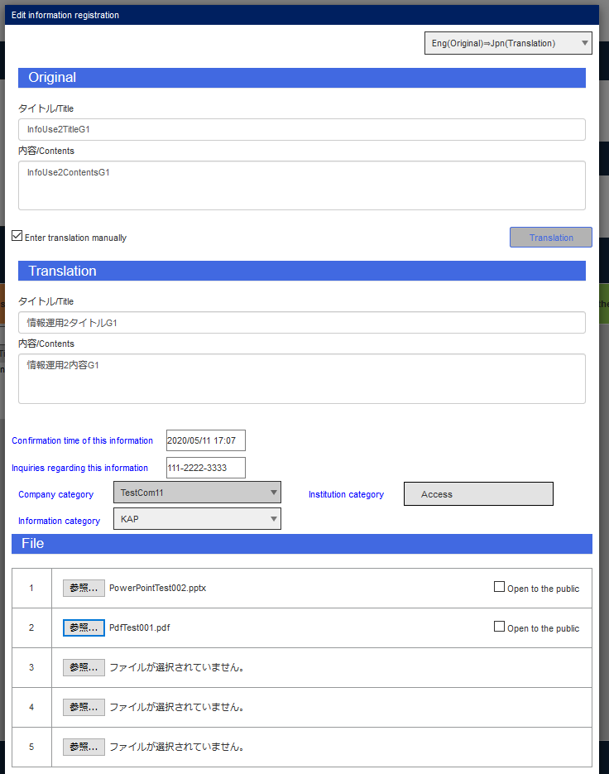

Iユーザ情報登録
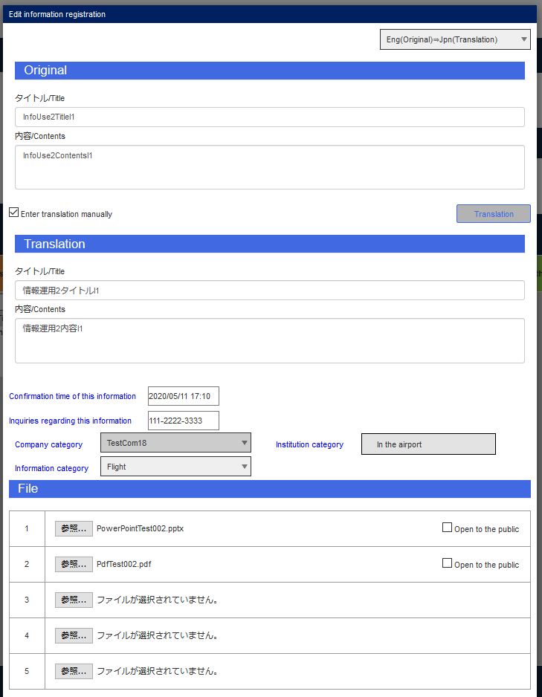

Jユーザ情報登録
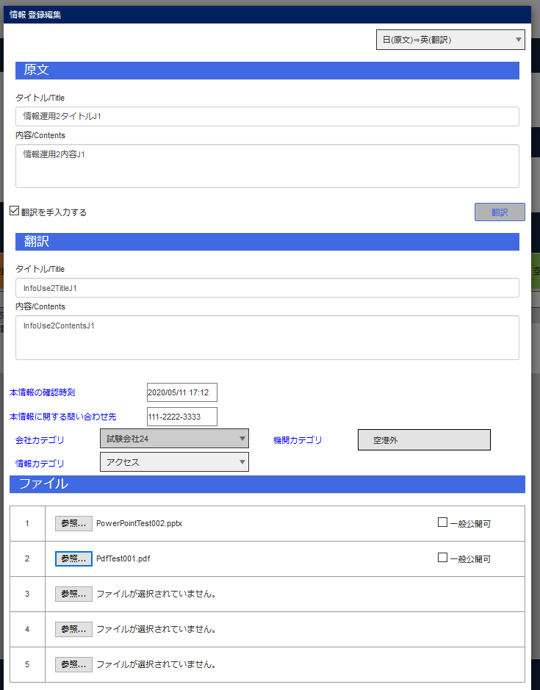

Kユーザ情報登録
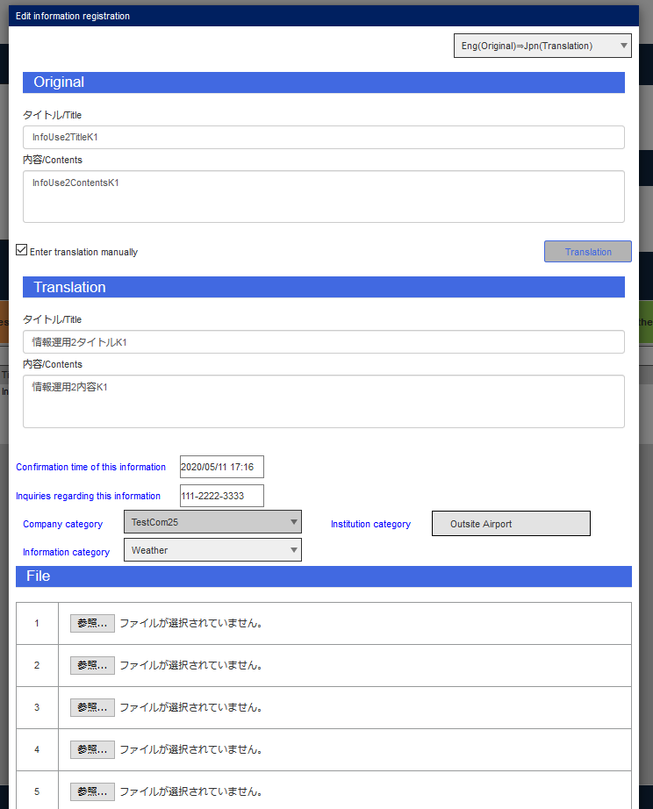

Lユーザ情報登録
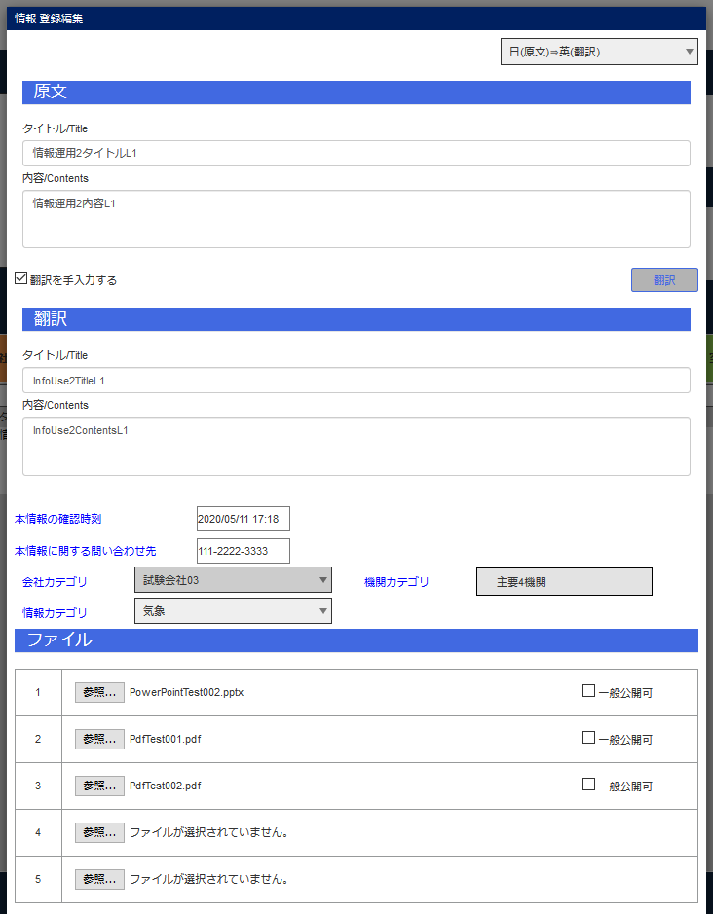

Mユーザ情報登録
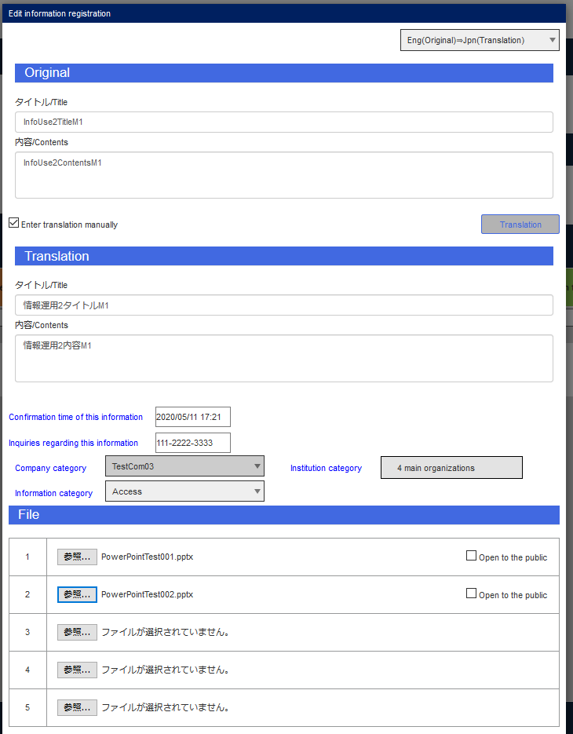

Nユーザ情報登録
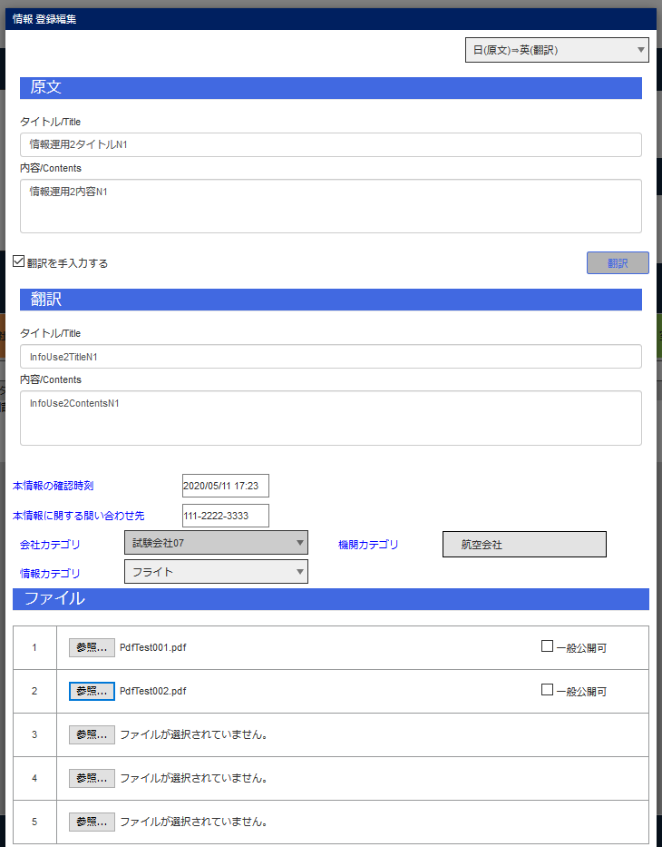

Oユーザ情報登録
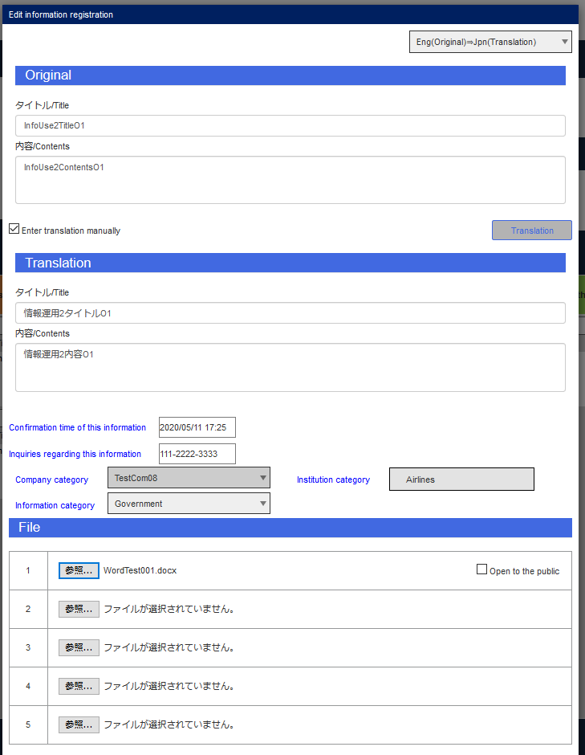

Pユーザ情報登録
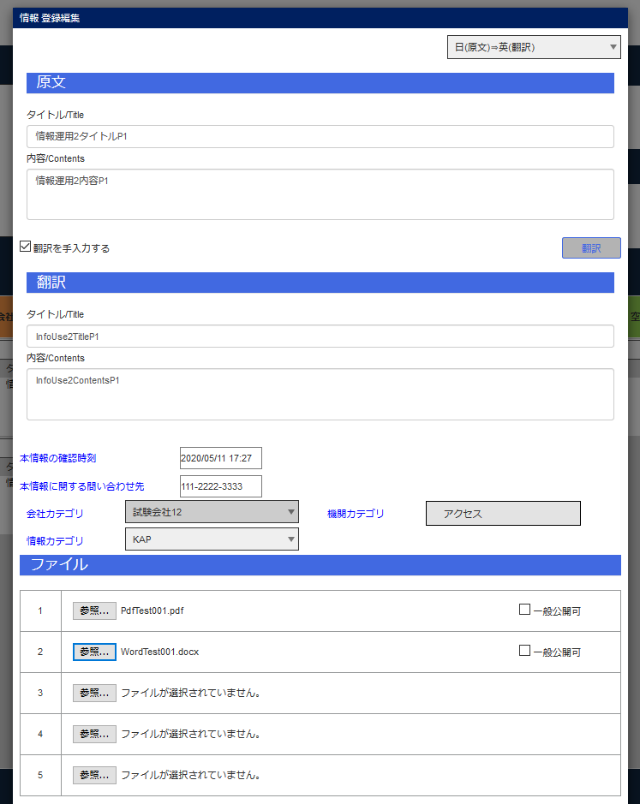

Qユーザ情報登録
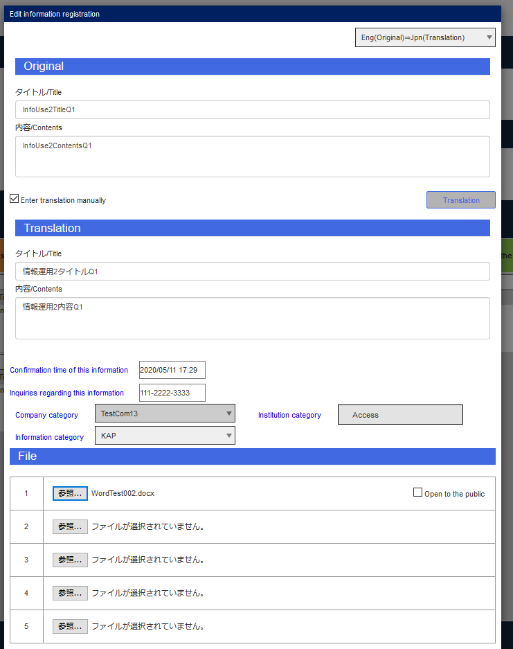

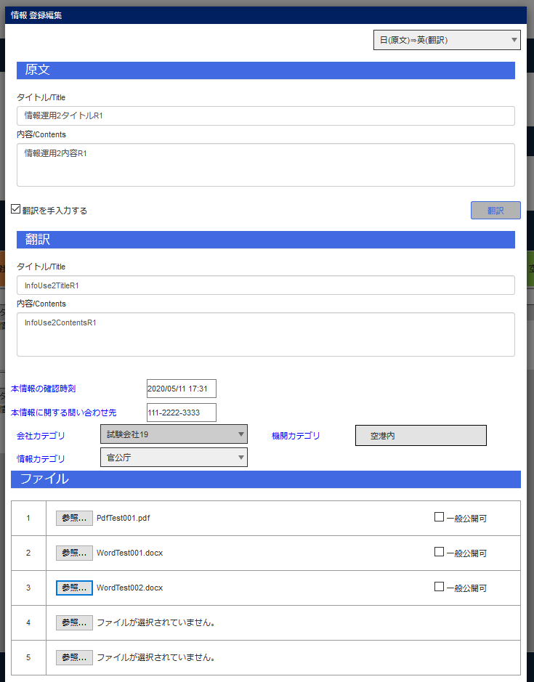
Rユーザ情報登録

Sユーザ情報登録
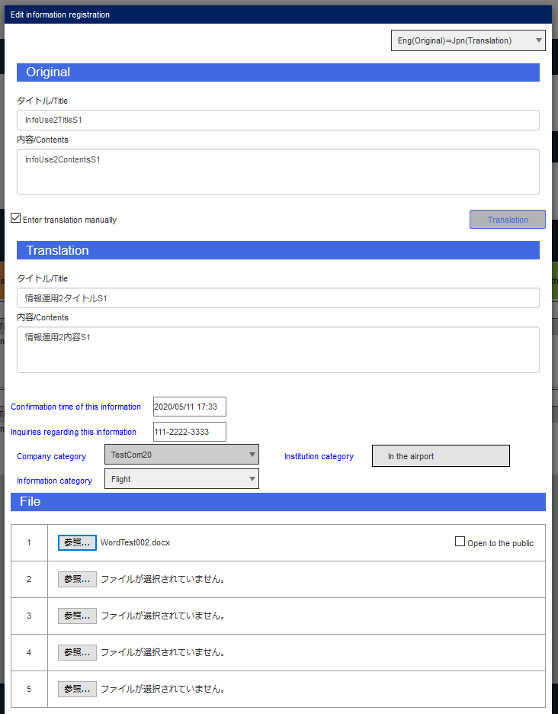

Tユーザ情報登録
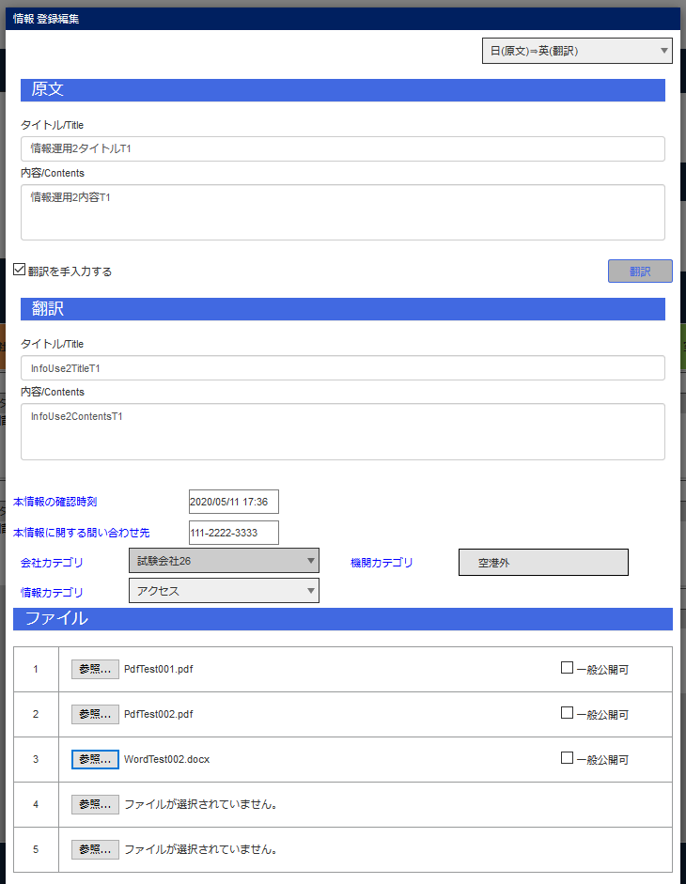

Uユーザ情報登録
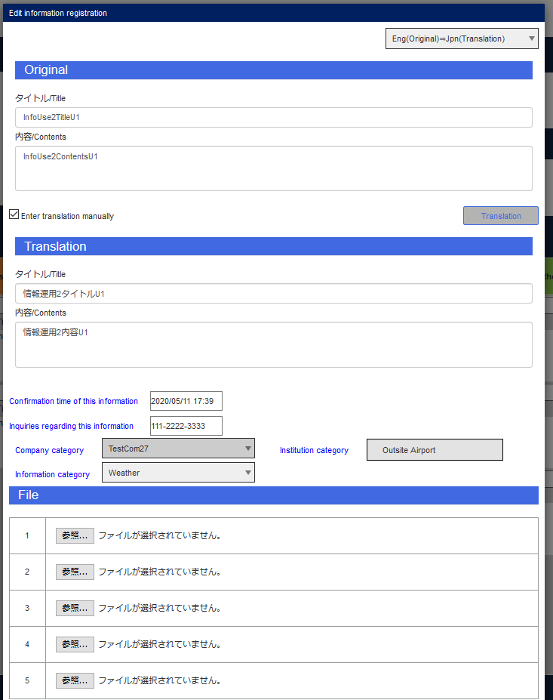

Bユーザ情報グリッド

Bユーザ情報グリッド（情報カテゴリ）

Cユーザ情報グリッド

Cユーザ情報グリッド（情報カテゴリ）

エビデンス (4)
Bユーザピン止め
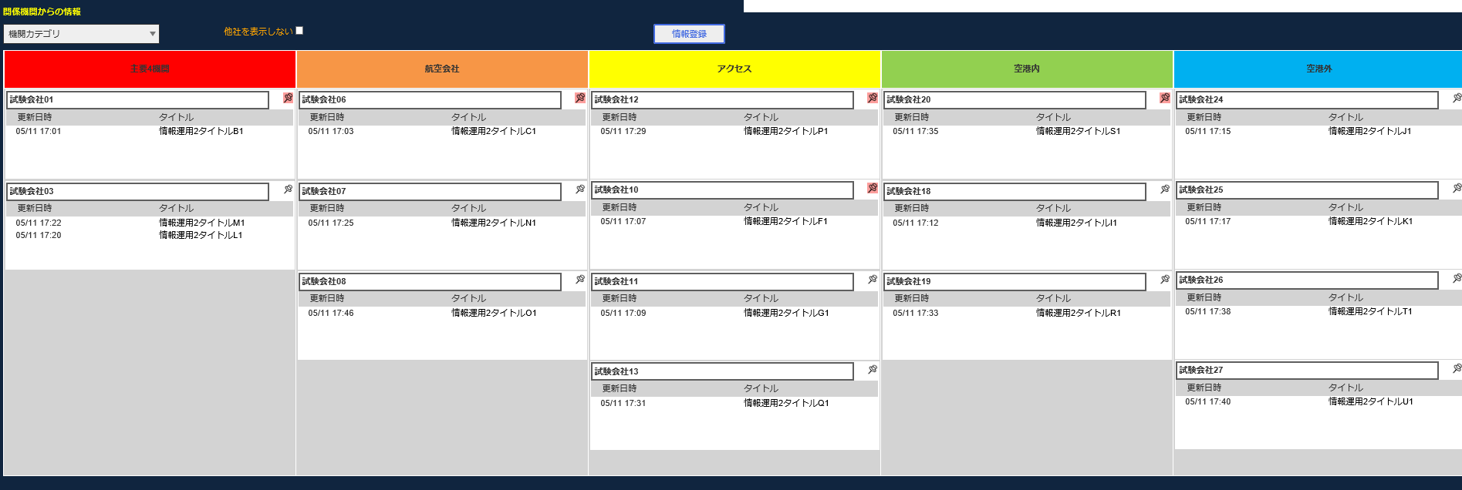

Cユーザピン止め

Aユーザピン止め
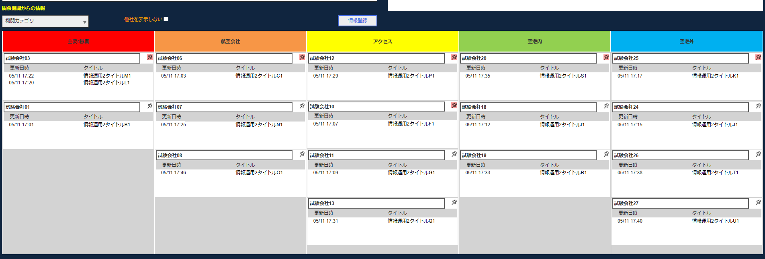

Bユーザ未ピン止め

Aユーザピン
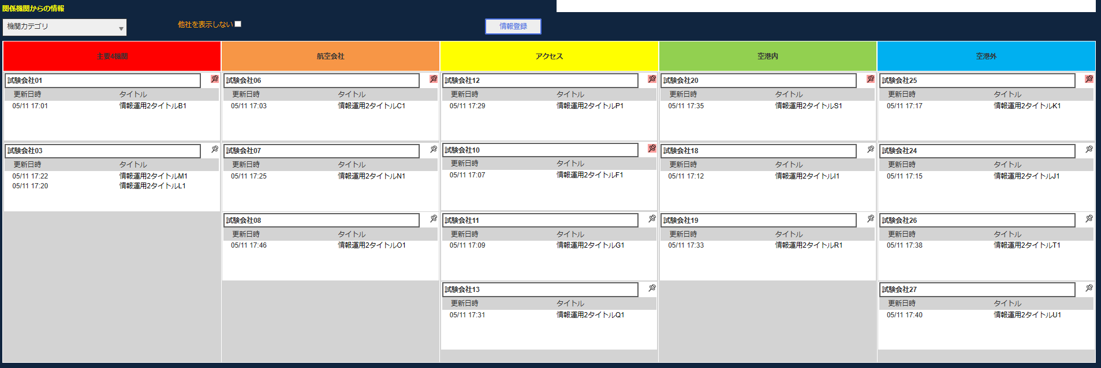

Cユーザ未ピン止め

エビデンス (5)
JCMG事案編集
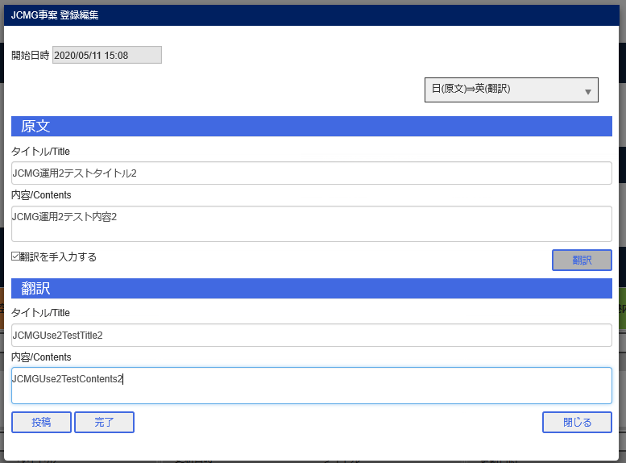

AユーザJCMGグリッド

BユーザJCMGグリッド

CユーザJCMGグリッド

エビデンス (6)
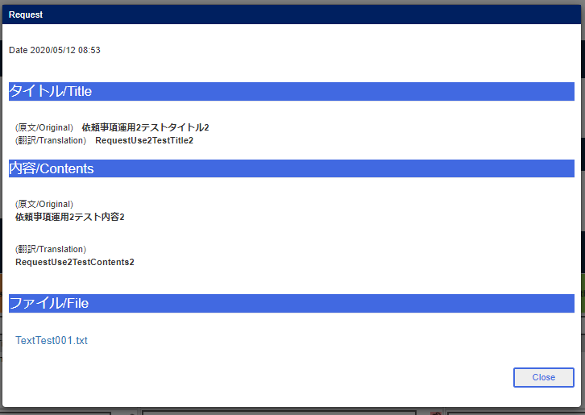
依頼事項登録
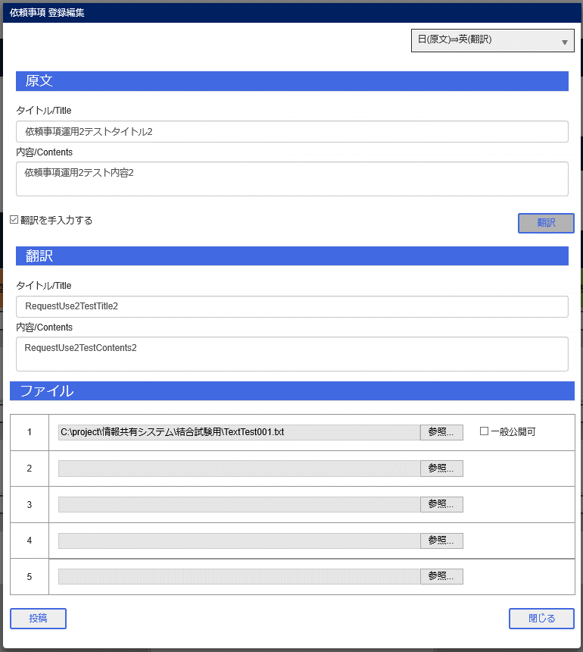

依頼事項グリッド

依頼事項表示画面
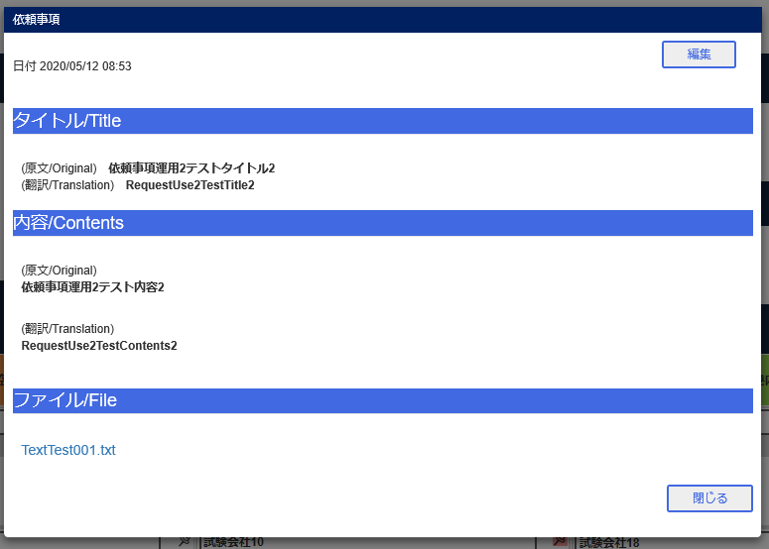

Bユーザ依頼事項グリッド
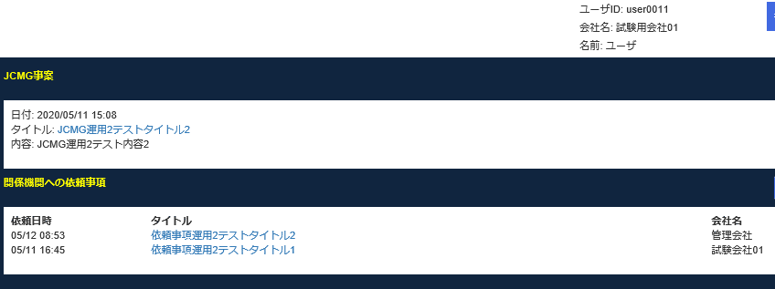

Bユーザ表示画面
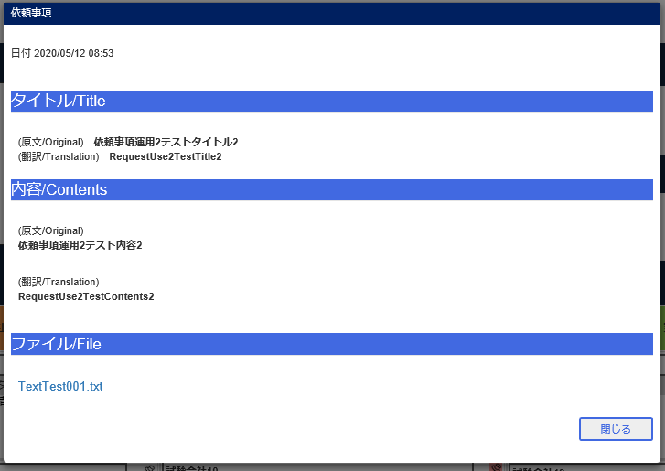

Cユーザ依頼事項グリッド


Cユーザ依頼事項表示画面

エビデンス (7)
Bユーザ情報登録
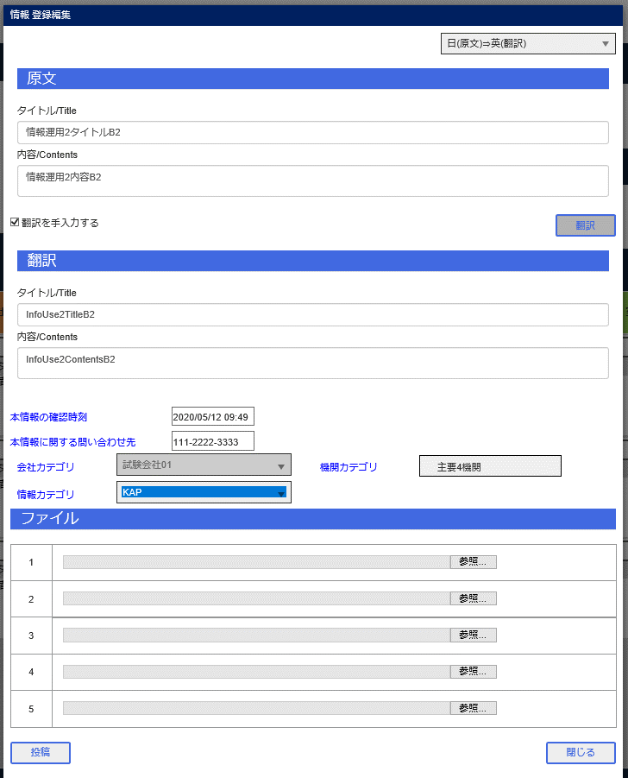

Fユーザ情報登録
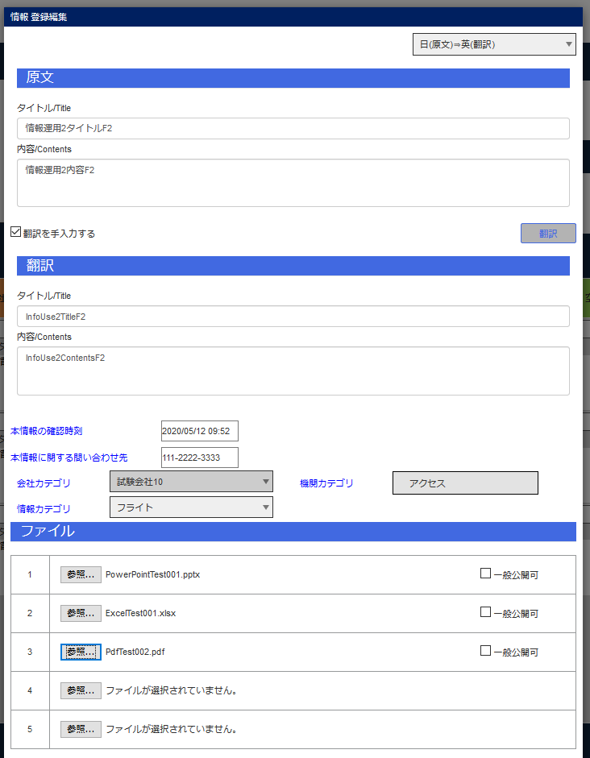

Gユーザ情報登録
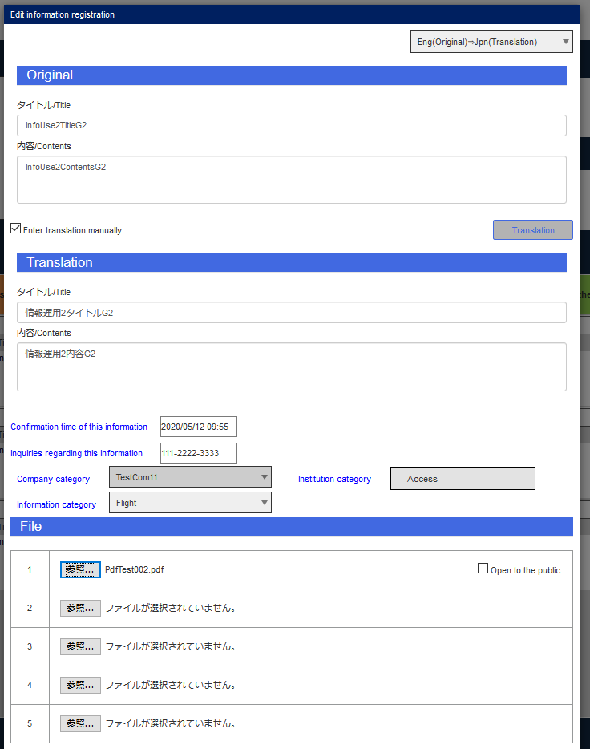

Hユーザ情報登録
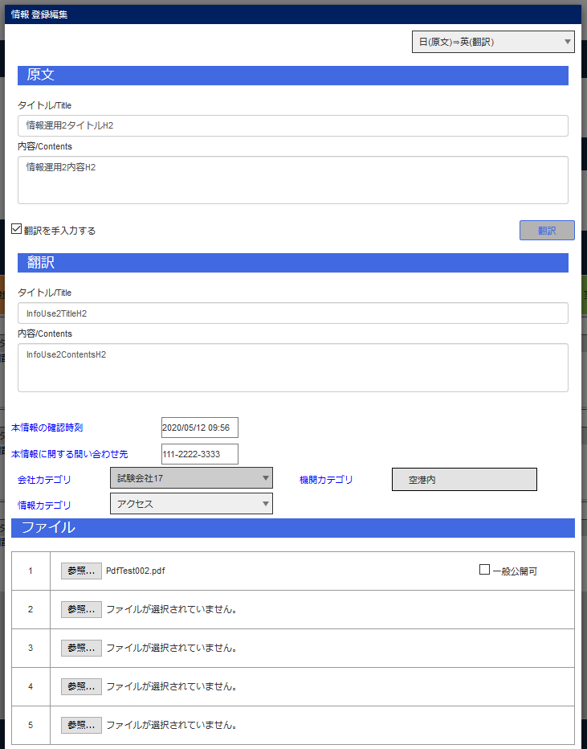

Iユーザ情報登録
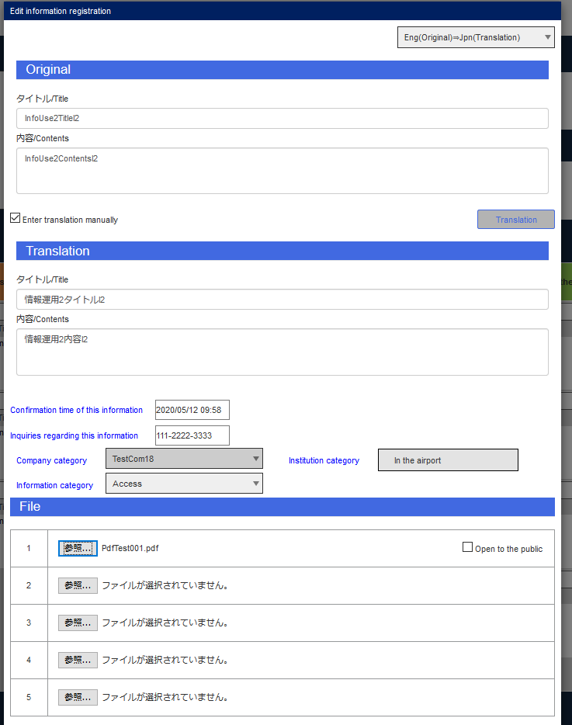

Jユーザ情報登録
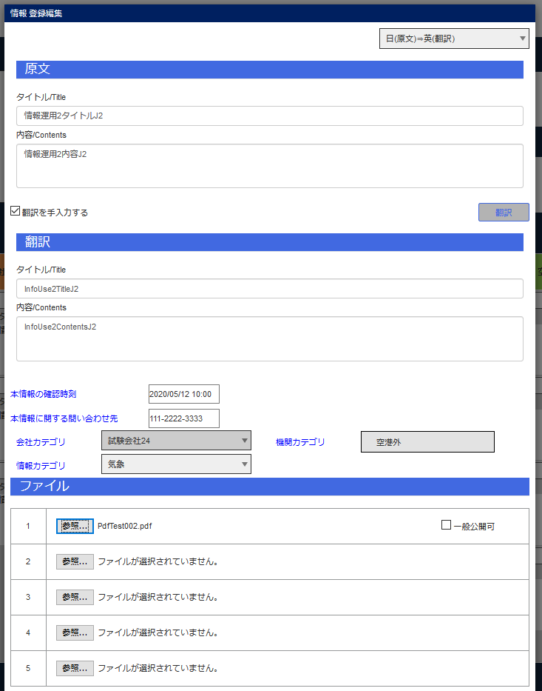

Kユーザ情報登録
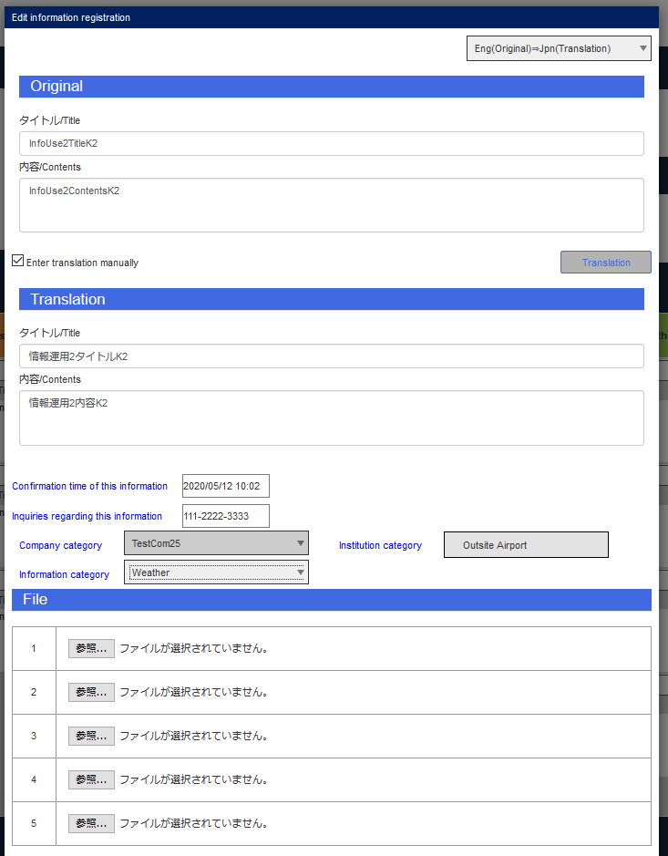

Lユーザ情報登録
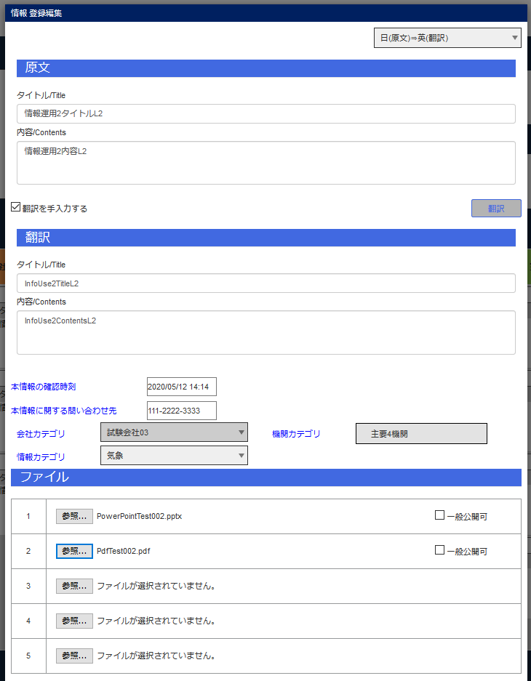

Mユーザ情報登録
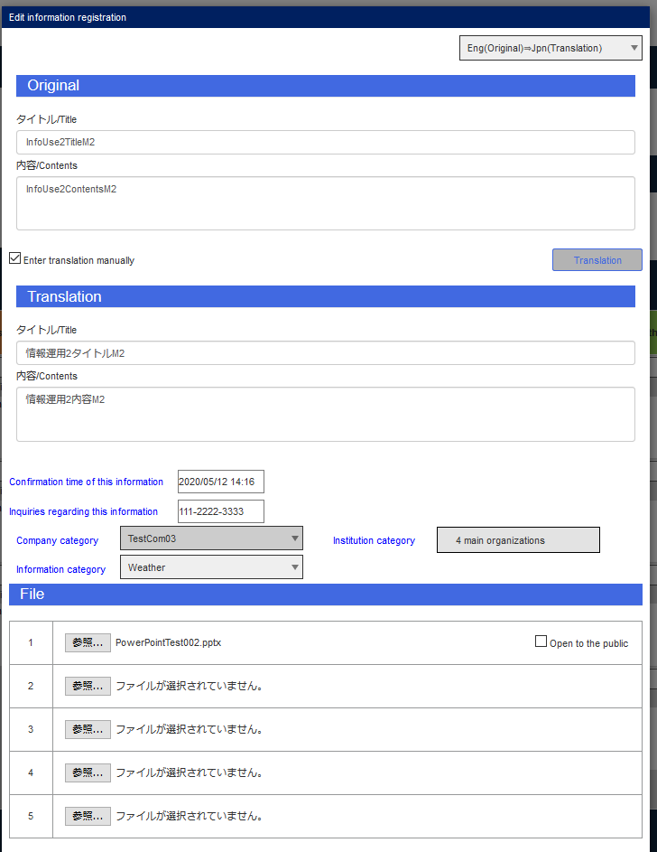

Nユーザ情報登録
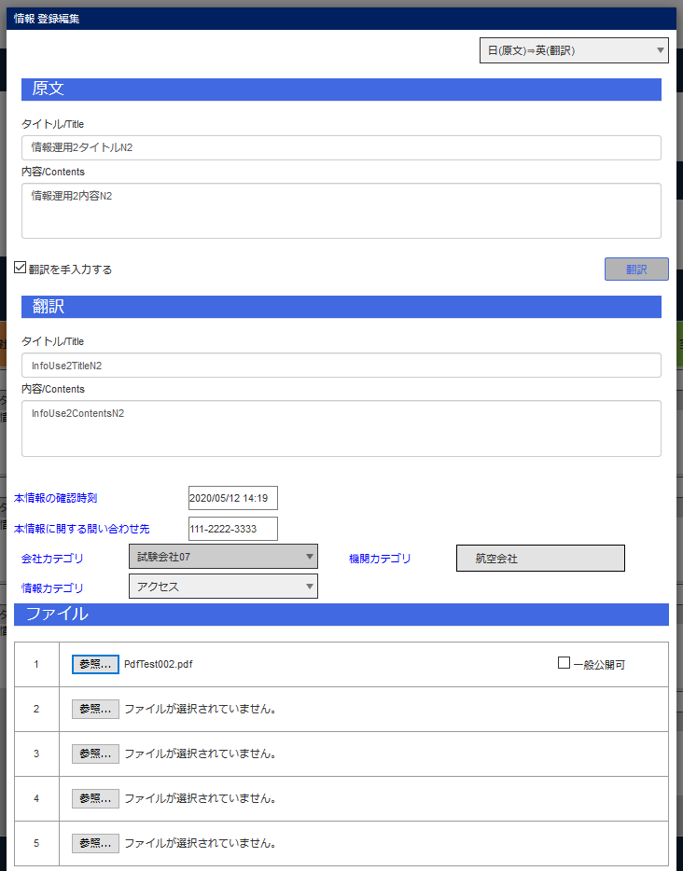

Oユーザ情報登録
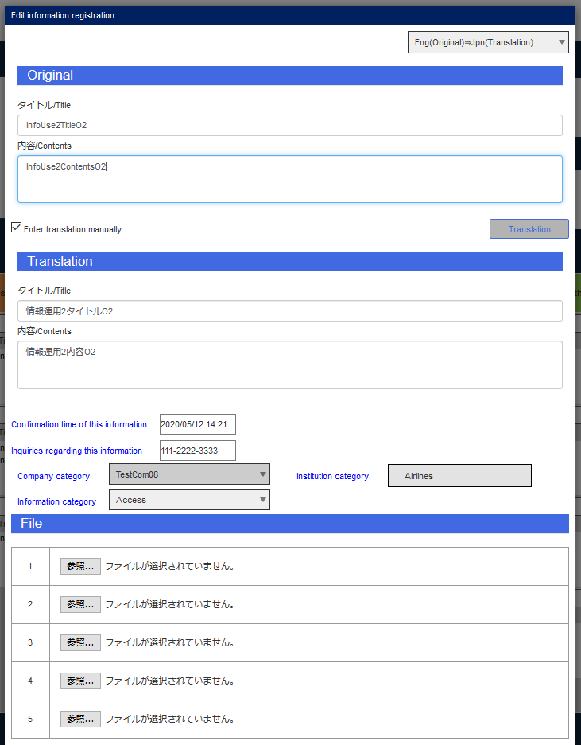

Pユーザ情報登録
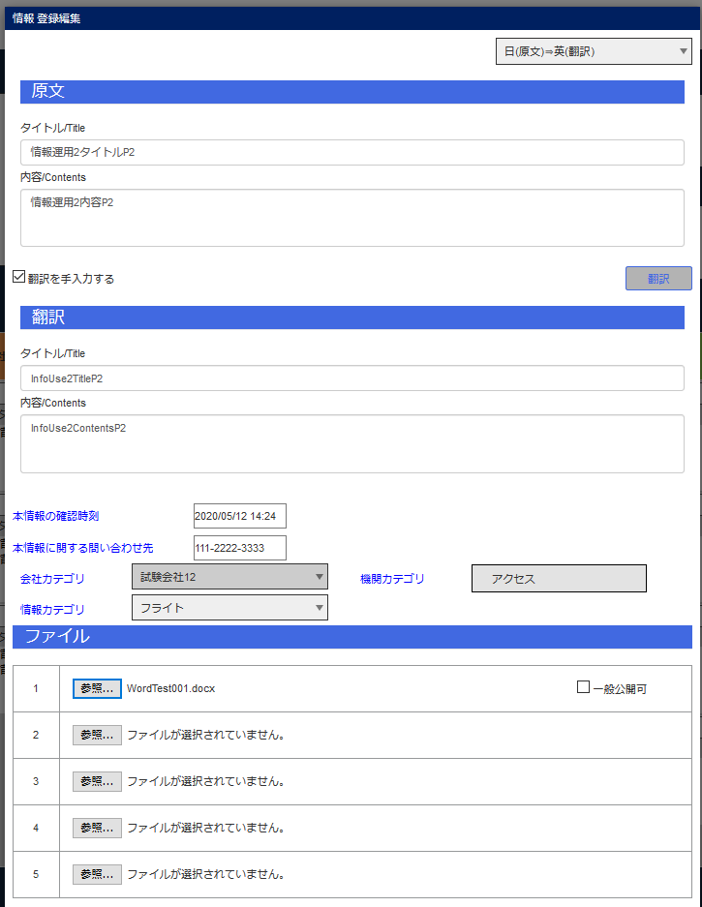

Qユーザ情報登録
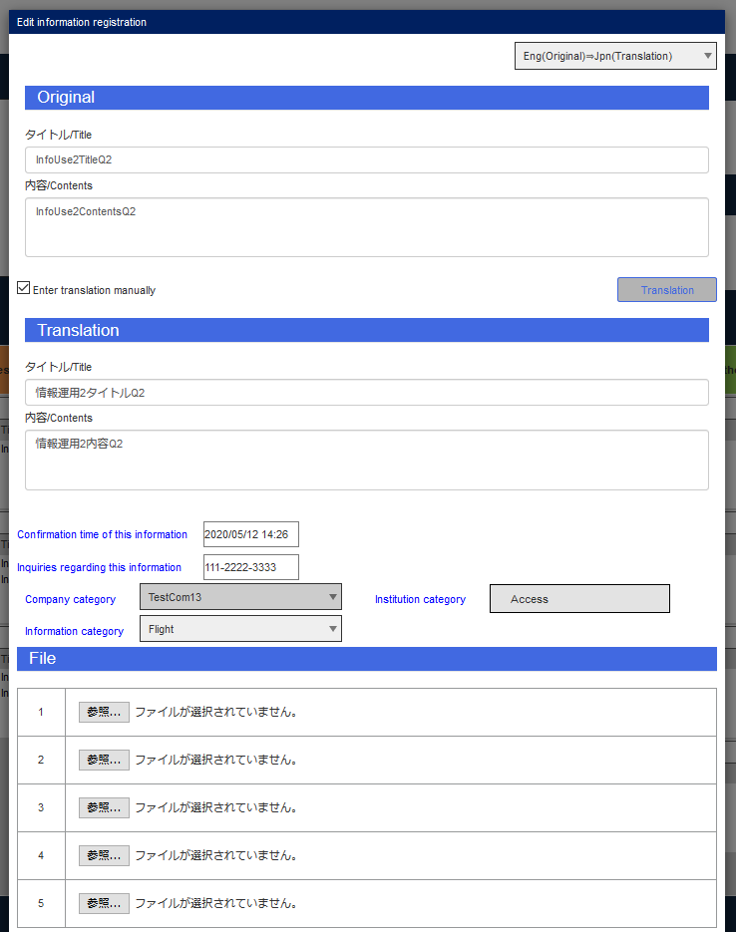

Tユーザ情報登録
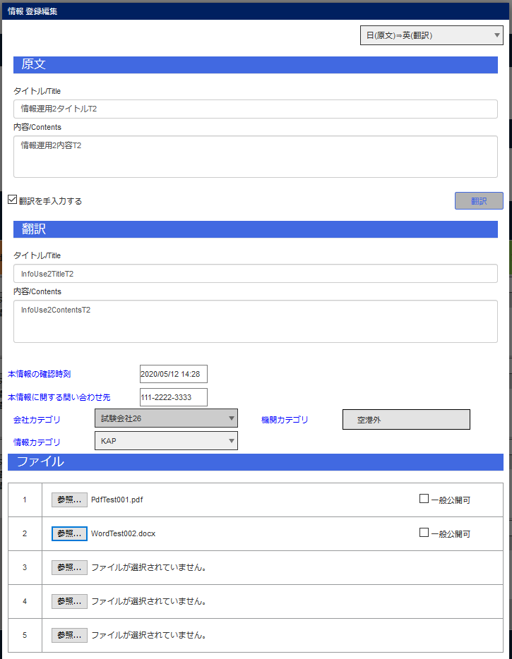

Bユーザ情報グリッド

Bユーザ情報グリッド（情報カテゴリ）

Cユーザ情報グリッド

Cユーザ情報グリッド（情報カテゴリ）

エビデンス (8)
JCMG事案管理画面

完了ボタン

AユーザJCMGタブ
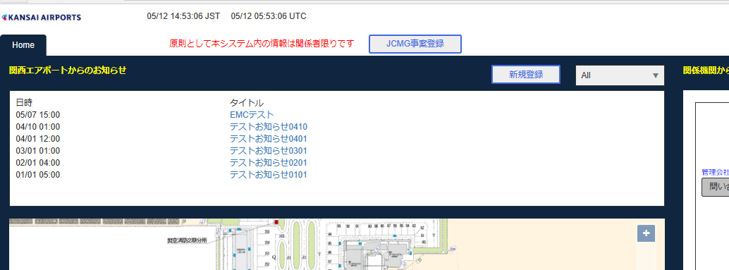

BユーザJCMGタブ

CユーザJCMGタブ

エビデンス (9)
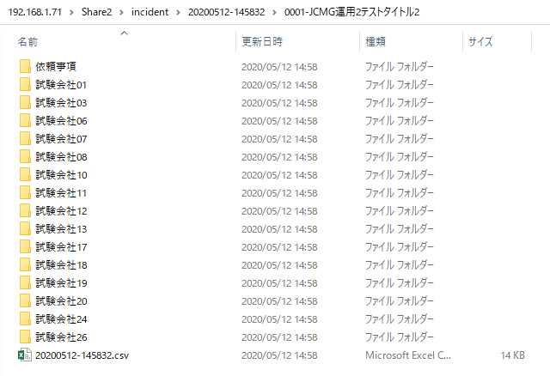
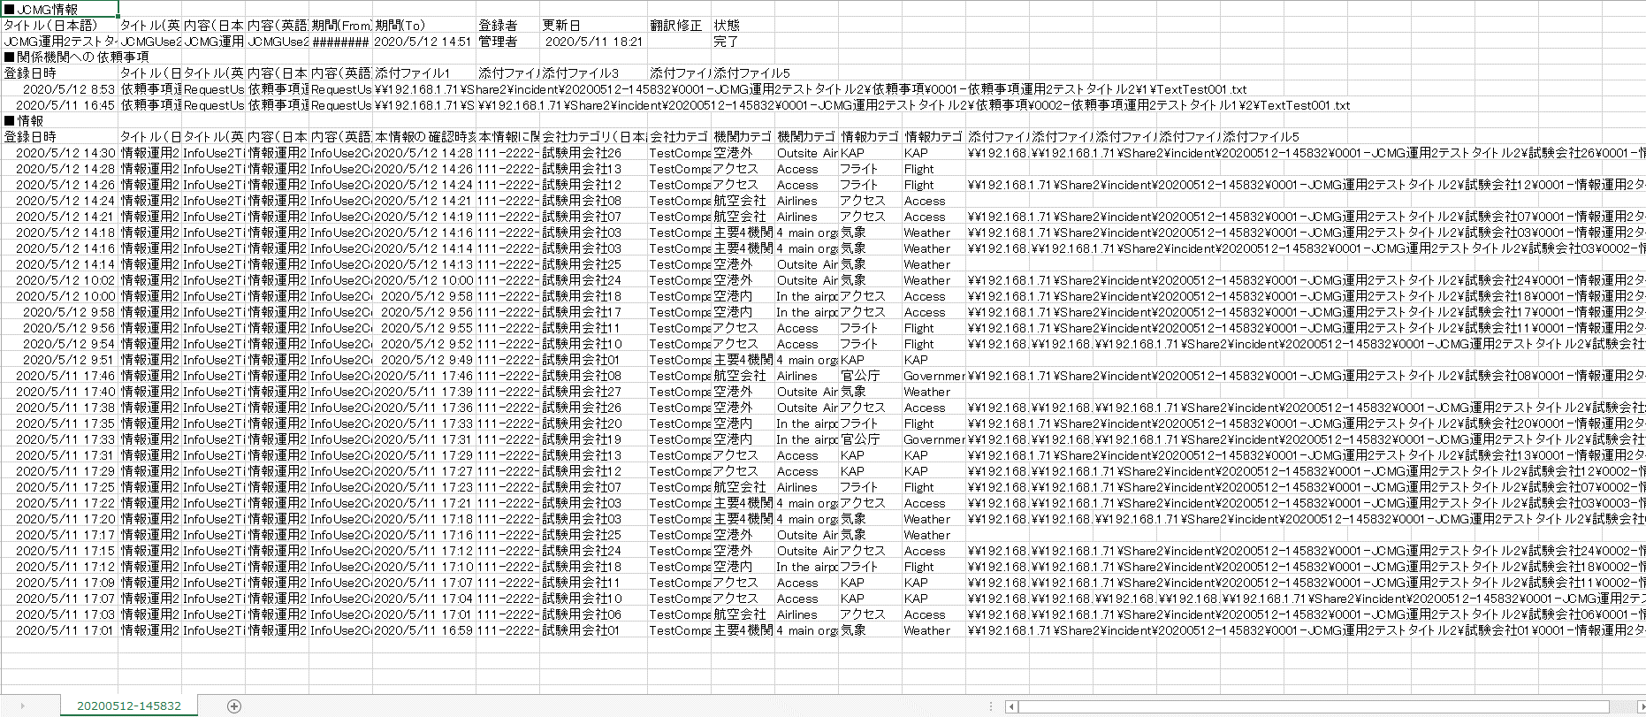
JCMG事案管理画面

CSV出力内容


JCMG事案一括削除



ファイル

